Sheet1
wordcount-100G

 | 随机采样 + 贝叶斯优化 + 范围收缩 |  |  | 随机采样（精度限制） + 贝叶斯优化 + 范围收缩 |  |  |  |  | wordcount-100G 以前优化结果 |  |  |  | 优化耗时 | 优化倍数
 | 初始样本 | 10（随机采样） |  | 初始样本 | 10（随机采样） |  |  |  | 方案一：使用遗传算法直接搜索（sizepop=30，niter=10） |  |  | 116.824s | 1052min | 9.4
 | 迭代次数 | 30（acq随机采样） |  | 迭代次数 | 30（acq随机采样） |  |  |  | 方案二：交互强度分析重要指标+GA搜索 |  |  | 88.895s | 11062min | 12.4
 | 运行时间 | 2.86h |  | 运行时间 | 2.79h |  |  |  | 方案三：迭代建模+GA搜索 |  |  | 112.733s | 1258min | 9.8
 | 最优配置 | 170.421s | 6.45倍 | 最优配置 | 189.848s |  |  | 5.8倍 | 默认配置 |  |  | 1100s

 | LHS采样 + 贝叶斯优化 |  |  | wLHS采样 + 贝叶斯优化
 | 初始样本 | 20（LHS采样） |  | 初始样本 | 30（10LHS + lasso线性回归 +20wLHS采样）
 | 迭代次数 | 30（acqLHS采样） |  | 迭代次数 | 20（acq随机采样）
 | 运行时间 | 4.55h |  | 运行时间 | 5.78h
 | 最优配置 | 180.026s | 6.1倍 | 最优配置 | 176.924s |  |  | 6.2倍

 | 各50%ganrs采样 + 贝叶斯优化 + 范围收缩 |  |  | 各50%ganrs采样 + 贝叶斯优化 + 范围收缩 |  |  |  |  |  | 各50%ganrs采样 + 贝叶斯优化 + 范围收缩
 | 初始样本 | 44（50%RS+50%GAN wordcount-44.csv） |  | 初始样本 | 22（50%RS+50%GAN wordcount-44.csv）取奇数行odd |  |  |  |  | 初始样本 | 30（50%RS+50%GAN）（3+3）
 | 迭代次数 | 15（acq=ei随机采样） |  | 迭代次数 | 15（acq=ei随机采样） |  |  |  |  | 迭代次数 | 20（acq=ei随机采样）
 | 运行时间 | 3.9h |  | 运行时间 | 2.3h |  |  |  |  | 运行时间 | 165.76s
 | 最优配置 | 150.806s | 7.3倍 | 最优配置 | 145.687s |  |  | 7.55倍 |  | 最优配置 | 3.4h |  |  | 6.6倍

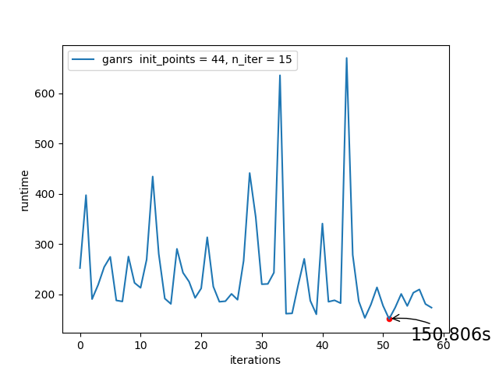
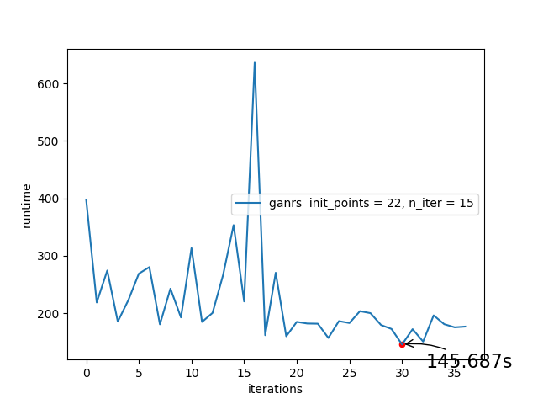
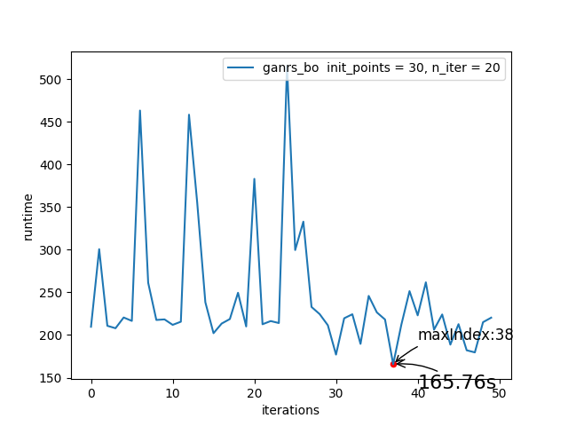

 | 各50%ganrs采样 + 贝叶斯优化 + 范围收缩 |  |  | 各50%ganrs采样 + 贝叶斯优化 + 范围收缩 |  |  |  |  |  | 各50%ganrs采样 + 贝叶斯优化 + 范围收缩
 | 初始样本 | 8（50%RS+50%GAN wordcount-44.csv）前8个样本（2+2） |  | 初始样本 | 8（50%RS+50%GAN wordcount-44.csv）前8个样本（2+2） |  |  |  |  | 初始样本 | 8（50%RS+50%GAN wordcount-44.csv）前8个样本（2+2）
 | 迭代次数 | 51（acq=ei随机采样） |  | 迭代次数 | 29（acq=ei随机采样） |  |  |  |  | 迭代次数 | 20（acq=ei随机采样）
 | 运行时间 | 3.3h |  | 运行时间 | 2h |  |  |  |  | 运行时间 | 1.7h
 | 最优配置 | 161.593s | 6.9倍 | 最优配置 | 167.805s |  |  | 6.55倍 |  | 最优配置 | 172.555s |  |  | 6.37倍

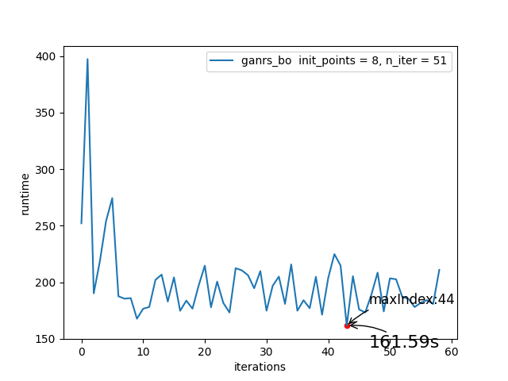
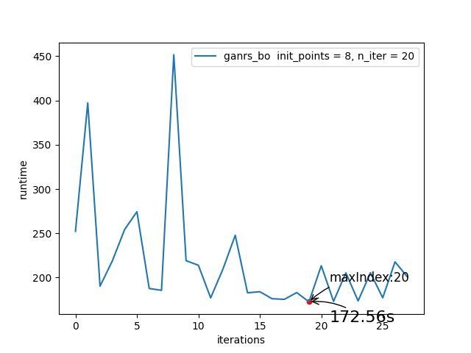
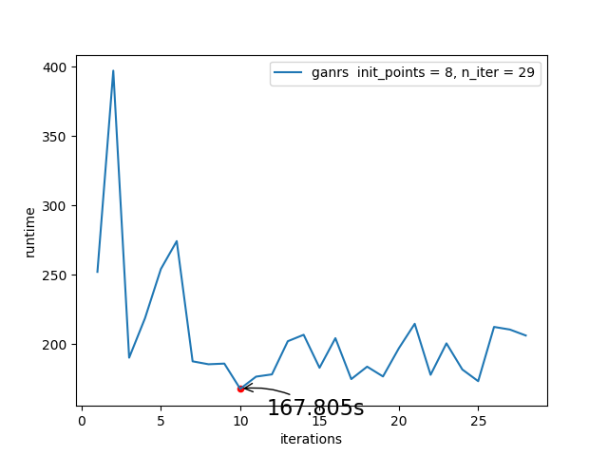

terasort-20G

 | Terasort20G LHS采样 + 贝叶斯优化 |  |  | Terasort20G LHS采样 + 贝叶斯优化 + 范围收缩 |  |  |  |  | terasort-20G 以前优化结果 |  |  |  | 优化耗时 | 优化倍数
 | 初始样本 | 15（LHS采样） |  | 初始样本 | 15（10LHS + 非线性回归 +20wLHS采样） |  |  |  | 方案一：使用遗传算法直接搜索（sizepop=30，niter=10） |  |  | 169.824s | 1934min | 9.2倍
 | 迭代次数 | 30（acq = ei LHS采样） |  | 迭代次数 | 30（acq = ei 随机采样） |  |  |  | 方案二：交互强度分析重要指标+GA搜索 |  |  | 204.236s | 22379min | 7.6倍
 | 运行时间 | 447min |  | 运行时间 | 295min |  |  |  | 方案三：迭代建模200个配置+GA搜索400*100 |  |  | 192.389s | 1845min | 8.1倍
 | 最优配置 | 256.614s (第27个配置） | 6.08倍 | 最优配置 | 256.358s （第36个配置） |  |  | 6.08倍 | 默认配置 |  |  | 1560s
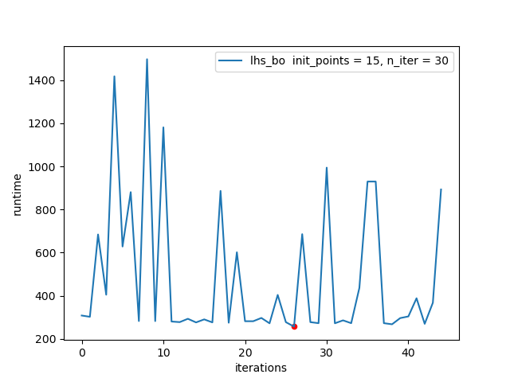
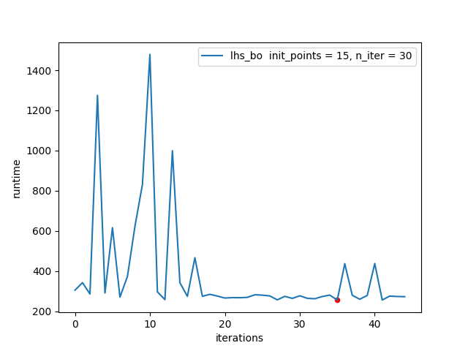

 |  |  |  |  |  | 11:17:44 | 2:38:47
 |  |  |  |  |  | 11:17:44 | 24:00:00 | 45736
 |  |  |  |  |  | 0:00:00 | 2:38:47 | 9527

